Hoja1
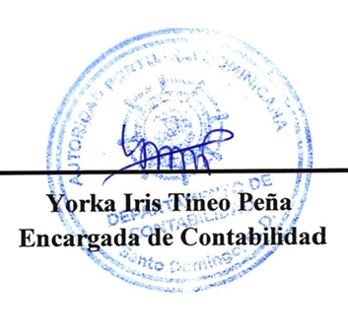



AUTORIDAD PORTUARIA DOMINICANA
Balance General
Al 31 de julio 2026
(Valores en RD$)

ACTIVO |  | 2026
Activo Corriente
 | Efectivo y equivalentes de efectivo | 611,485,546.20
 | Inversiones a corto plazo | 1,156,054.14
 | Cuentas por cobrar a corto plazo | 961,068,178.05
 | Inventarios | 18,529,570.11
 | Otros activos corrientes | 12,204,849.00
Total Activo Corriente |  | 1,604,444,197.50
Activo no Corriente
 | Inversiones a Largo plazo | 5,832,700.00
 | Propiedades, planta y equipo neto | 3,737,269,902.48
Total Activo no Corriente |  | 3,743,102,602.48
Total Activo |  | 5,347,546,799.98
PASIVO
Pasivo Corriente
 | Cuentas a pagar a corto plazo | 76,694,752.32
 | Otras cuentas comerciales a pagar c/p | 1,653,296,758.35
 | Retenciones y acumulaciones a pagar c/p | 95,159,694.91
 | Provisiones a corto plazo | 688,230,490.11
 | Beneficios a los empleados a pagar a corto plazo | 213,444,127.75
 | Otros pasivos corrientes | 10,059,181.87
Total Pasivo Corriente |  | 2,736,885,005.31
Total Pasivo |  | 2,736,885,005.31
Patrimonio
Patrimonio Público
 | Capital | 959,791,478.98
 | Resultados acumulados | 1,429,540,882.05
 | Ahorros o desahorros del periodo | 221,329,433.64
Total Patrimonio público |  | 2,610,661,794.67
Total Patrimonio |  | 2,610,661,794.67
Total Pasivos y Patrimonio |  | 5,347,546,799.98

